Sheet1
STT | Name | Image | Description | Note | Price | Quantity | Link
1 | Arduino UNO R3 | 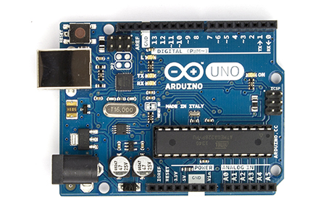 | • Microcontroller ATmega328P • Operating Voltage 5V • Input Voltage (recommended) 7-12V • Input Voltage (limit) 6-20V • Digital I/O Pins 14 (of which 6 provide PWM output) • PWM Digital I/O Pins 6 • Analog Input Pins 6 • DC Current per I/O Pin 20 mA • DC Current for 3.3V Pin 50 mA • Flash Memory 32 KB (ATmega328P) of which 0.5 KB used by bootloader • SRAM 2 KB (ATmega328P) • EEPROM 1 KB (ATmega328P) • Clock Speed 16 MHz | Board điều khiển chính Có 2 Output 3.3V và 5V để cung cấp nguồn cho các module khác | 120,000 | 2 | Link | 240,000
2 | HY-SRF05 Ultrasonic | 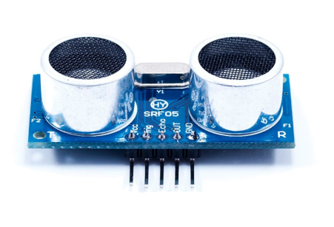 | • Power supply: 5V DC • Ultrasonic Frequency: 40k Hz • Resolution: 2 cm • Its stable performance and high ranging accuracy make it a popular module in electronic market | Module khoảng cách | 39,000 | 4 | Link | 156,000
3 | Module L298 | 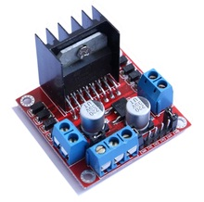 | • Driver: L298N tích hợp hai mạch cầu H. • Điện áp điều khiển: +5 V ~ +35 V • Dòng tối đa cho mỗi cầu H là: 2A | Cầu H điều chỉnh tốc độ chạy của xe | 60,000 | 1 | Link | 60,000
4 | Module MPU6050 | 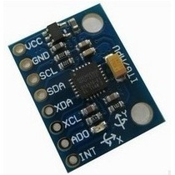 | • Power supply: 3~5V • Communication mode: standard IIC communication protocol • Chip built-in 16bit AD converter, 16bit data output • Gyroscopes range: +/- 250 500 1000 2000 degree/sec • Acceleration range: +/- 2g, +/- 4g, +/- 8g, +/- 16g • Immersion Gold plating PCB, machine welding process to ensure quality • Pin pitch: 2.54mm • Great for DIY projects | Xác định gia tốc của xe | 48,000 | 1 | Link | 48,000
5 | Module la bàn số GY-271 HMC5883L | 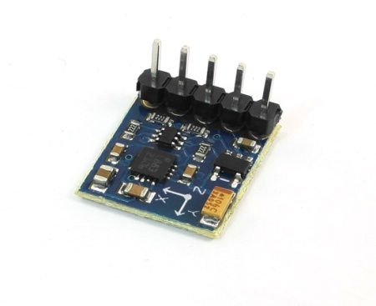 | • Dipmicro Code DE4196 • Manufacturer Generic | Xác định góc quay của xe | 89,000 | 1 | Link | 89,000
6 | Động Cơ RC Servo (SG90) | 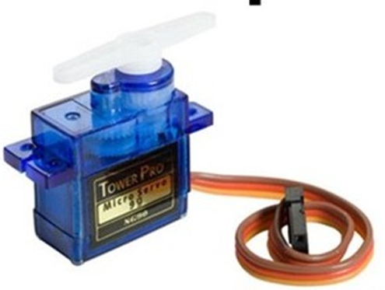 | • Chết băng rộng: 10& mu; s • điện áp hoạt động: 4.8V • Tốc độ hoạt động: 0,10 giây/60degree( 4.8V) • Gian hàng mô-men xoắn: 1.8kg/cm( 4.8V) • Trọng lượng: 9g • Kích thước: 23x12.2x29mm | Điều khiển trực tiếp qua Arduino, dùng để xoay Cảm biến khoảng cách | 27,000 | 2 | Link | 54,000
7 | Cảm biến màu TCS3200 | 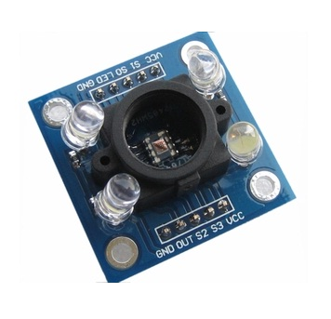 | Module TCS3200 cảm biến màu • Hỗ trợ đầu vào điện áp 3V-5V • PCB Kích thước: 31,6 (mm) x24.4 (mm) | Cảm biến màu | 110,000 | 3 | Link | 330,000
8 | KIT RC 1/10 | 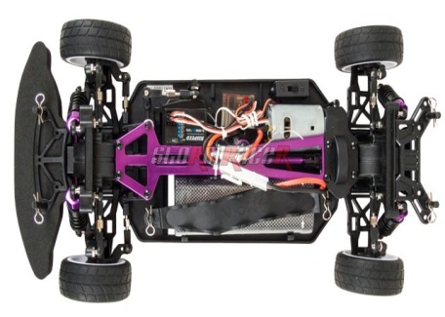 | Code: 01030034 (Mã xe) • Motor RC 540 Brushed 24000 rmp • Pin Lipo 7.2V - 1800 mAh ( 10 phút) - Cần Nâng Cấp • Servo lai tiêu chuẩn • Dài 40cm x rộng 25cm x cao 15cm • Trọng lượng 1.7kg | Yêu cầu nâng cấp PIN theo xe Ni-MH 1800mAh lên pin Lipo 4000 mAh 7.4V hộp nhựa cứng kèm sạc Lipo Balance 2S/3S (bù 600,000) | 3,050,000 | 1 | Link | 3,050,000
9 | Sạc Lipo | 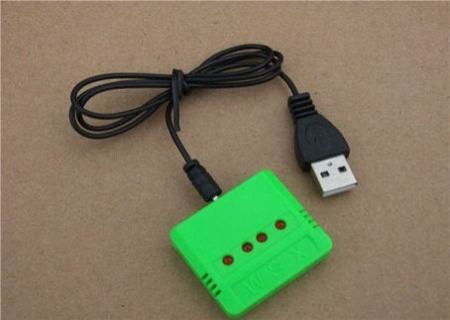 |  | Sạc pin cho xe, cho nguồn của Arduino | 85,000 | 1 | Link | 85,000
10 | Arduino CAN bus Shield | 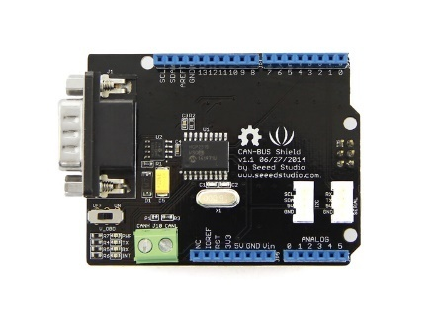 | • Implements CAN V2.0B at up to 1 Mb/s • SPI Interface up to 10 MHz • Standard (11 bit) and extended (29 bit) • data and remote frames • Two receive buffers with prioritized message storage • Industrial standard 9 pin sub-D connector • Two LED indicators | kết nối giữa 2 board Arduino | 480,000 | 2 | Link | 960,000
11 | Module Bluetooth HC06 | 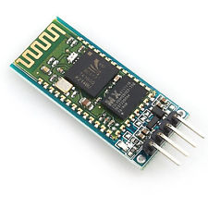 | • Allows your device to both send or receive the TTL data via Bluetooth technology without connecting a serial cable to your computer. • Works with any USB Bluetooth adapters. • Default Baud Rate: 9600,8,1,n. • Built in antenna. • Coverage up to 30ft. | Nhập dữ liệu vào board qua Android | 82,000 | 1 | Link | 82,000
12 | LCD Display LCD2004 | 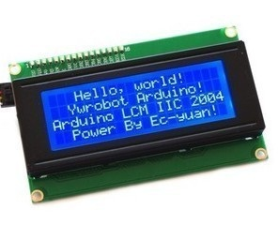 | • Number of Characters: 20 characters x 4 Lines • Blue LED backlight with white char color • Adjustable contrast • Supply voltage: 5V • Interface: IIC/TWI • View direction: Wide viewing angle • Dot size: 0.55 x 0.55 mm • Dot pitch: 0.60 x 0.60 mm • Character size: 2.96 x 4.75 mm • Character pitch: 3.55 x 5.35 mm • Size: 98x60x24mm • Weight: 75g | Hiện thị thông số, Debug | 99,000 | 1 | Link | 99,000
13 | Module Encoder 100 Xung | 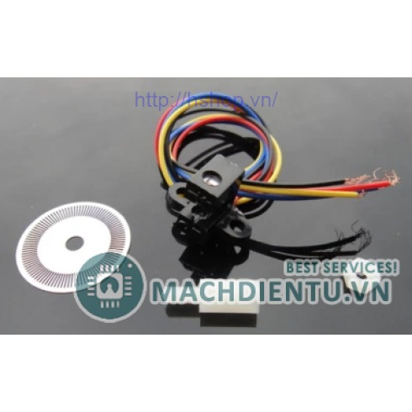 | Đĩa encoder 100 xung hỗ trợ 2 xung A, B ngõ ra với nguồn cấp 5V thích hợp với các ứng dụng điều khiển chính xác động cơ Dây đỏ - Vcc(Phải nối tiếp với trở 120 Ohm như hình) Dây đen - GND Hai dây còn lại là kênh A và kênh B(Cần kéo trở 10k lên Vcc). | Đo tốc độ động cơ | 95,000 | 1 | Link | 95,000
14 | Pin Lipo sử dụng cho arduino và module | 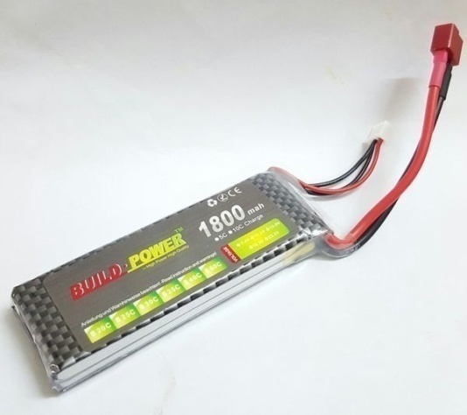 | Pin Lipo 7.4V 1800mA 2S 25C | Dùng để nuôi Aruinos, Sensors | 200,000 | 2 | Link | 400,000
15 | Module NRF24L01 | 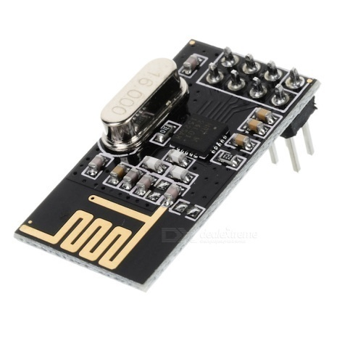 | Specifications • Power supply : 1.9~3.6V • IO port working voltage : 0~3.3v / 5v • Transmitting rate : +7dB • Receiving sensitivity : ≤ -90dB • Transmission range : 250m in open area • Dimension : 15x29mm | Dùng để giải mã RF | 50,000 | 2 | Link | 100,000
16 | AWD Jack Nối chữ T | 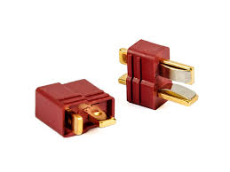 |  | Nối pin cấp nguồn cho Arduino | 5,000 | 4 | Link | 20,000
17 | Mạch báo pin | 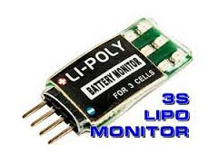 |  | Báo tình trạng pin | 85,000 | 2 | Link | 170,000
18 | Buzzer | 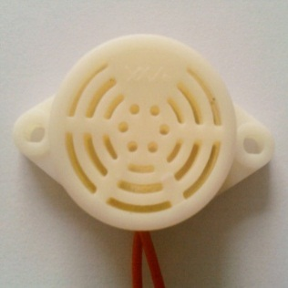 |  | Sound Output | 20,000 | 2 | Link | 40,000
19 | Dây jump bus | 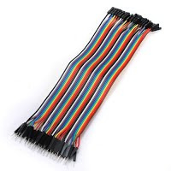 | • Male - male : 1 bó • Male - female : 1 bó • Female - female: 1 bó | Dây nối | 40,000 | 3 | Link | 120,000
20 | SN74HC165N | 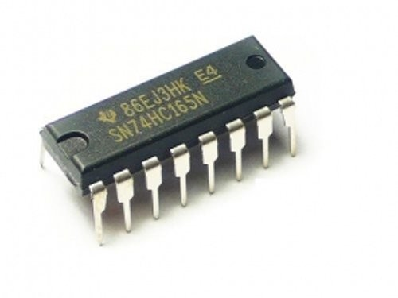 | • Wide Operating Voltage Range of 2 V to 6 V • Outputs Can Drive Up to 10 LSTTL Loads • Low Power Consumption, 80-µA Maximum ICC • Typical tpd = 13 ns • ±4-mA Output Drive at 5 V |  | 3,000 | 4 |  | 12,000
21 | Transistor, Resistor, Capacitor, button |  | Để mua các linh kiện như điện, tụ, trở, nút nhấn, led… | (Tự mua) | 1000000 | 1 |  | 1000000
 |  |  |  |  |  |  | Total | 7,210,000

